Баг-репорты
ID | Название БР | Приоритет | Статус | Предусловия | Шаги воспроизведения | Ожидаемый результат | Скриншот ОР | Фактический результат | Скриншот ФР | Окружение | Комментарий
BUG1 | На экране Статус заказа в строке Адрес, длинный адрес не переносится на вторую строку и накладывается на название строки | Стандартный | Открыт | 1. Оформить заказ (в поле Адрес указать длинный адрес в 42 символа "Шарикоподшипниковскаяшарикоподшипниковская, 48" 2. Перейти в статус заказа | 1. Проверить строку Адрес | Длинный адрес переносится на другую строку |  | Длинный адрес не переносится на вторую строку и накладывается на название строк | BUG1 | Win 11, версия 23H2. Yandex Browser 25.2.0.2124 1280x720; Win 11, версия 23H2. Google Chrome 134.0.6998.178 1920x1080
BUG2 | На экране Статус заказа в строке Станция метро не отображается станция, выбранная в процессе оформления заказа | Критический | Открыт | 1. Оформить заказ (в поле Станция метро выбрать первую станцию из списка Бульвар Рокоссовского) 2. Перейти в статус заказа | 1. Проверить строку Станция метро | Отображается выбранная станция Бульвар Рокоссовского |  | Отображается станция Черкизовская | BUG2 | Win 11, версия 23H2. Yandex Browser 25.2.0.2124 1280x720; Win 11, версия 23H2. Google Chrome 134.0.6998.178 1920x1080
BUG3 | На экране Статус заказа в строке Станция метро отображается пустое значение, если при оформлении была выбрана одна из станций, начиная с Крымской и до последней станции в списке Лихоборы | Критический | Открыт | 1. Оформить заказ (в поле Станция метро выбрать любую станцию из списка от Крымской до ст. Лихоборы) 2. Перейти в статус заказа | 1. Проверить строку Станция метро | Отображается выбранная станция (от Крымской до ст. Лихоборы) |  | В строке Станция метро отображается пустое значение | BUG3 | Win 11, версия 23H2. Yandex Browser 25.2.0.2124 1280x720; Win 11, версия 23H2. Google Chrome 134.0.6998.178 1920x1080
BUG4 | На экране Статус заказа в строке Телефон номер отображается без дефисов и пробелов (формат отличается от макета) | Желательный | Открыт | 1. Оформить заказ (в поле Телефон ввести +78888888888) 2. Перейти в статус заказа | 1. Проверить строку Телефон | В поле отображается телефон в формате: +7 888 888-88-88 |  | В поле отображается телефон в формате: +78888888888 | BUG4 | Win 11, версия 23H2. Yandex Browser 25.2.0.2124 1280x720; Win 11, версия 23H2. Google Chrome 134.0.6998.178 1920x1080
BUG5 | На экране Статус заказа в строке Дата доставки отображается день окончания аренды | Критический | Открыт | 1. Оформить заказ (в поле Дата доставки ввести 01.05.25, срок аренды - сутки) 2. Перейти в статус заказа | 1. Проверить строку Дата доставки | В поле Дата доставки отображается 1 мая |  | В поле день окончания аренды 2 мая | BUG5 | Win 11, версия 23H2. Yandex Browser 25.2.0.2124 1280x720; Win 11, версия 23H2. Google Chrome 134.0.6998.178 1920x1080
BUG6 | На экране Статус заказа в строке Цвет, при выборе 2-х цветов одновременно, отображается текст "черный жемчуг, серая безысходность" | Желательный | Открыт | 1. Оформить заказ (в поле Цвет выбрать оба цвета) 2. Перейти в статус заказа | 1. Проверить строку Цвет | В поле Цвет отображается значение "любой" |  | В поле Цвет отображается значение "черный жемчуг, серая безысходность" | BUG6 | Win 11, версия 23H2. Yandex Browser 25.2.0.2124 1280x720; Win 11, версия 23H2. Google Chrome 134.0.6998.178 1920x1080
BUG7 | На экране Статус заказа цепочка статусов заказов в Яндекс браузере отображается под блоком с информацией о заказе | Стандартный | Открыт | 1. Оформить заказ 2. Перейти в статус заказа | 1. Проверить цепочку статусов заказов | 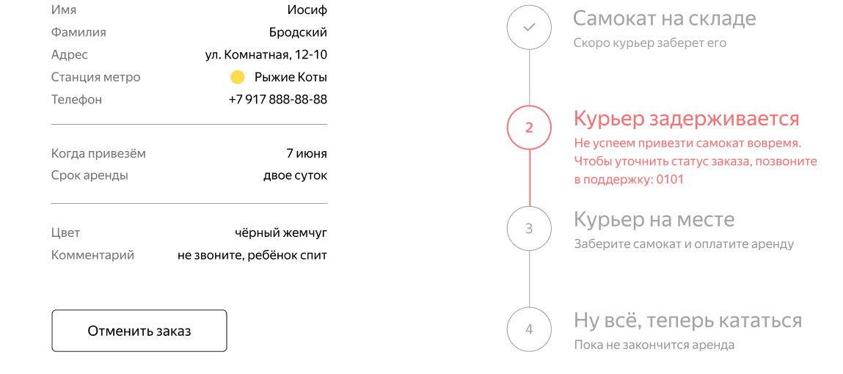 Цепочка статусов заказов отображается справа от блока с информацией о заказе |  | Цепочка статусов заказов в Яндекс браузере отображается под блоком с информацией о заказе | BUG7 | Win 11, версия 23H2. Yandex Browser 25.2.0.2124 1280x720;
BUG8 | При оформлении заказа в поле Имя можно ввести пробелы перед именем, ошибка "Введите корректное имя" не появляется | Стандартный | Открыт | 1. Нажать на кнопку Заказать на главной странице | 1. В поле Имя ввести " Иван" 2. Убрать фокус с поля | Появляется ошибка "Введите корректное имя" |  | В поле Имя можно ввести пробелы перед именем, ошибка "Введите корректное имя" не появляется | BUG8 | Win 11, версия 23H2. Yandex Browser 25.2.0.2124 1280x720; Win 11, версия 23H2. Google Chrome 134.0.6998.178 1920x1080
BUG9 | При оформлении заказа в поле Имя можно ввести пробелы после имени, ошибка "Введите корректное имя" не появляется | Стандартный | Открыт | 1. Нажать на кнопку Заказать на главной странице | 1. В поле Имя ввести "Иван " 2. Убрать фокус с поля | Появляется ошибка "Введите корректное имя" |  | В поле Имя можно ввести пробелы после имени, ошибка "Введите корректное имя" не появляется | BUG9 | Win 11, версия 23H2. Yandex Browser 25.2.0.2124 1280x720; Win 11, версия 23H2. Google Chrome 134.0.6998.178 1920x1080
BUG10 | При оформлении заказа в поле Имя можно ввести только пробелы, не появляется ошибка "Введите корректное имя" | Критический | Открыт | 1. Нажать на кнопку Заказать на главной странице | 1. В поле Имя ввести " " 2. Убрать фокус с поля | Появляется ошибка "Введите корректное имя" |  | В поле Имя можно ввести только пробелы, не появляется ошибка "Введите корректное имя" | BUG10 | Win 11, версия 23H2. Yandex Browser 25.2.0.2124 1280x720; Win 11, версия 23H2. Google Chrome 134.0.6998.178 1920x1080
BUG11 | При оформлении заказа в поле Фамилия появляется ошибка "Введите корректную фамилию" при использовании дефиса | Критический | Открыт | 1. Нажать на кнопку Заказать на главной странице | 1. В поле Фамилия ввести Петров-Иванов 2. Убрать фокус с поля | Система принимает фамилию с дефисом |  | В поле Фамилия появляется ошибка "Введите корректную фамилию" при использовании дефиса | BUG11 | Win 11, версия 23H2. Yandex Browser 25.2.0.2124 1280x720; Win 11, версия 23H2. Google Chrome 134.0.6998.178 1920x1080
BUG12 | При оформлении заказа в поле Фамилия есть возможность ввести более 15 символов, ошибка "Введите корректную фамилию" не появляется | Критический | Открыт | 1. Нажать на кнопку Заказать на главной странице | 1. В поле Фамилия ввести Подтпеоттровский 2. Убрать фокус с поля | Появляется ошибка "Введите корректную фамилию" |  | В поле Фамилия система принимает более 15 символов, ошибка "Введите корректную фамилию" не появляется | BUG12 | Win 11, версия 23H2. Yandex Browser 25.2.0.2124 1280x720; Win 11, версия 23H2. Google Chrome 134.0.6998.178 1920x1080
BUG13 | При оформлении заказа после ввода 50 символов в поле Адрес появляется ошибка "Введите корректный адрес" | Критический | Открыт | 1. Нажать на кнопку Заказать на главной странице | 1. В поле Адрес ввести "РокоссовскогоРокоссовскогоРокоссовскогоРокоссов, 3" 2. Убрать фокус с поля | Система принимает адрес из 50 символов |  | После ввода 50 символов в поле Адрес появляется ошибка "Введите корректный адрес" | BUG13 | Win 11, версия 23H2. Yandex Browser 25.2.0.2124 1280x720; Win 11, версия 23H2. Google Chrome 134.0.6998.178 1920x1080
BUG14 | При оформлении заказа система принимает пустой ввод в поле Адрес, ошибка "Введите корректный адрес" не появляется | Критический | Открыт | 1. Нажать на кнопку Заказать на главной странице | 1. Поле Адрес оставить пустым | Появляется ошибка "Введите корректный адрес", поле обязательно для заполнения |  | Система принимает пустой ввод в поле Адрес, ошибка "Введите корректный адрес" не появляется | BUG14 | Win 11, версия 23H2. Yandex Browser 25.2.0.2124 1280x720; Win 11, версия 23H2. Google Chrome 134.0.6998.178 1920x1080
BUG15 | В поле Телефон можно ввести 11 символов со знаком +. Сообщение об ошибке "Введите корректный номер" не появляется | Критический | Открыт | 1. Нажать на кнопку Заказать на главной странице | 1. В поле Телефон ввести "+71111111111" 2. Убрать фокус с поля | Появляется сообщение об ошибке "Введите корректный номер" |  | В поле Телефон можно ввести 11 символов со знаком +. Сообщение об ошибке "Введите корректный номер" не появляется | BUG15 | Win 11, версия 23H2. Yandex Browser 25.2.0.2124 1280x720; Win 11, версия 23H2. Google Chrome 134.0.6998.178 1920x1080
BUG16 | В поле Телефон можно ввести 12 символов без знака +. Сообщение об ошибке "Введите корректный номер" не появляется | Критический | Открыт | 1. Нажать на кнопку Заказать на главной странице | 1. В поле Телефон ввести "811111111111" 2. Убрать фокус с поля | Появляется сообщение об ошибке "Введите корректный номер" |  | В поле Телефон можно ввести 12 символов без знака +. Сообщение об ошибке "Введите корректный номер" не появляется | BUG16 | Win 11, версия 23H2. Yandex Browser 25.2.0.2124 1280x720; Win 11, версия 23H2. Google Chrome 134.0.6998.178 1920x1080
BUG17 | В поле Телефон можно успешно ввести 13 символов. Сообщение об ошибке "Введите корректный номер" не появляется | Критический | Открыт | 1. Нажать на кнопку Заказать на главной странице | 1. В поле Телефон ввести "8111111111111" 2. Убрать фокус с поля | Появляется сообщение об ошибке "Введите корректный номер" |  | В поле Телефон можно успешно ввести 13 символов. Сообщение об ошибке "Введите корректный номер" не появляется | BUG17 | Win 11, версия 23H2. Yandex Browser 25.2.0.2124 1280x720; Win 11, версия 23H2. Google Chrome 134.0.6998.178 1920x1080
BUG18 | В поле Дата можно ввести дату вручную, система не блокирует ручной ввод | Стандартный | Открыт | 1. Нажать на кнопку Заказать на главной странице | 1. В поле Телефон ввести 01019999 2. Убрать фокус с поля | В поле Дата можно выбрать число только из календаря, ручной ввод недоступен |  | Отображается дата 01.01.99999. В поле Дата можно ввести дату вручную, система не блокирует ручной ввод | BUG18 | Win 11, версия 23H2. Yandex Browser 25.2.0.2124 1280x720; Win 11, версия 23H2. Google Chrome 134.0.6998.178 1920x1080
BUG19 | Система успешно принимает ввод сегодняшней даты, вчерашней даты и прошедших дат. В календаре можно выбрать любую дату | Критический | Открыт | 1. Нажать на кнопку Заказать на главной странице | 1. В поле Дата выбрать 01.01.2024 2. Убрать фокус с поля | Выбрать дату можно только с завтрашнего дня |  | Система успешно принимает ввод сегодняшней даты, вчерашней даты и прошедших дат. В календаре можно выбрать любую дату | BUG19 | Win 11, версия 23H2. Yandex Browser 25.2.0.2124 1280x720; Win 11, версия 23H2. Google Chrome 134.0.6998.178 1920x1080
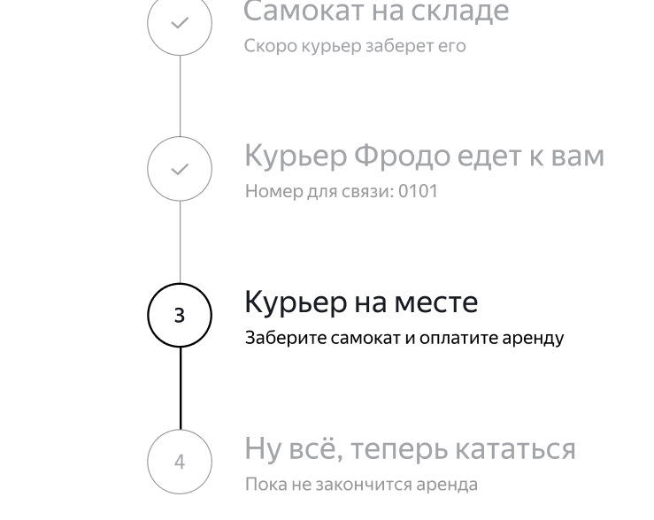
BUG20 | При просмотре статуса заказа "Курьер едет к вам" имя курьера не отображается полностью в строке(только 2 первые буквы имени с многоточием), текст не переносится на следующую строку | Стандартный | Открыт | 1. Оформить заказ 2. Принять заказ от имени курьера(имя курьера-Mercury) 3. Перейти в статус заказа | 1. Проверить 2 статус заказа "Курьер ... едет к вам" | Во втором статусе отображается текст:"Курьер Mercury едет к вам" |  | Во втором статусе отображаются только 2 первые буквы имени курьера с многоточием:"Курьер Me... едет к вам" | BUG20 | Win 11, версия 23H2. Yandex Browser 25.2.0.2124 1280x720; Win 11, версия 23H2. Google Chrome 134.0.6998.178 1920x1080
BUG21 | 3 статус "Курьер на месте" не становится активным после завершения заказа курьером. Активным становится 4 статус "Ну все теперь кататься"(3 статус отмечается как пройденный) | Критический | Открыт | 1. Оформить заказ 2. Принять и завершить заказ от имени курьера 3. Перейти в статус заказа | 1. Проверить 3 статус заказа "Курьер на месте" | 3 статус "Курьер на месте" становится активным после завершения заказа курьером. |  | 3 статус "Курьер на месте" не становится активным после завершения заказа курьером. Активным становится 4 статус "Ну все теперь кататься"(3 статус отмечается как пройденный) | BUG21 | Win 11, версия 23H2. Yandex Browser 25.2.0.2124 1280x720; Win 11, версия 23H2. Google Chrome 134.0.6998.178 1920x1080
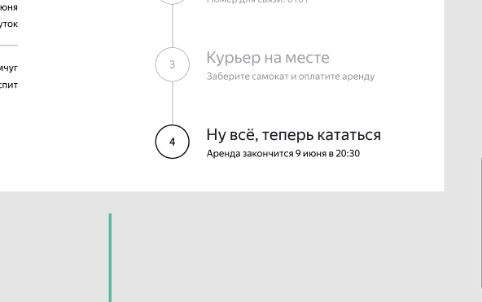
BUG22 | Если пользователю доставили просроченный заказ, отсчёт времени до конца аренды не начинается с момента получения заказа. В статусе отображается дата доставки начиная с момента соверешения заказа. Текст надписи: "Время аренды кончилось. Скоро курьер заберет самокат" | Критический | Открыт | 1. Оформить заказ (на 01.05 на сутки) 2. Принять заказ от имени курьера 3. Поменять дату, чтобы заказ стал просроченным (изменить дату на устройстве на 02.05) 4. Завершить заказ от имени курьера | 1. Проверить статус заказа | Если пользователю доставили просроченный заказ, отсчёт времени до конца аренды начинается с момента получения заказа (текст надписи:"Аренда закончится 03.05") |  | В статусе отображается дата доставки как дата окончания аренды, начиная с момента соверешения заказа(15.04). Текст надписи: "Время аренды кончилось. Скоро курьер заберет самокат" | BUG22 | Win 11, версия 23H2. Yandex Browser 25.2.0.2124 1280x720; Win 11, версия 23H2. Google Chrome 134.0.6998.178 1920x1080
BUG23 | В Яндекс Браузере после отмены заказа, при открытии окна "Заказ отменен" его границы выходят за пределы окна браузера | Желательный | Открыт | 1. Оформить заказ 2. Перейти в статус заказа 3. Нажать на кнопку Отменить заказ 4. Подтвердить отмену | 1. Проверить окно Заказ отменен | Границы окна Заказ отменен не выходят за пределы окна браузера |  | Границы окна Заказ отменен выходят за пределы окна браузера | BUG23 | Win 11, версия 23H2. Yandex Browser 25.2.0.2124 1280x720;
BUG24 | После ввода существующего номера заказа в поле "Номер заказа" на главной странице, перед открытием страницы со статусом появляется окно с ошибкой 404 "Такого заказа нет"(мелькает меньше секунды) | Стандартный | Открыт | 1. Оформить заказ | 1. Нажать на кнопку Статус заказа на главной странице 2. Ввести номер заказа | Окно с ошибкой 404 не появляется перед открытием страницы со статусом заказа, |  | Перед открытием страницы со статусом появляется окно с ошибкой 404 "Такого заказа нет"(мелькает меньше секунды) | BUG24 | Win 11, версия 23H2. Yandex Browser 25.2.0.2124 1280x720; Win 11, версия 23H2. Google Chrome 134.0.6998.178 1920x1080
BUG25 | При оформлении заказа в поле Имя появляется ошибка "Введите корректное имя" при вводе двойного имени(через дефис) | Критический | Открыт | 1. Нажать на кнопку Заказать на главной странице | 1. В поле Имя ввести Анна-Мария 2. Убрать фокус с поля | Система принимает двойное имя с дефисом, сообщения об ошибке нет |  | В поле Имя появляется ошибка "Введите корректное имя" при вводе двойного имени(через дефис) | BUG25 | Win 11, версия 23H2. Yandex Browser 25.2.0.2124 1280x720; Win 11, версия 23H2. Google Chrome 134.0.6998.178 1920x1080
BUG26 | В мобильном приложении окно "Нет доступа к интернету" закрывается по тапу по области за пределами окна об отсутствии интернет-соединения | Стандартный | Открыт | 1. Открыть и авторизоваться в мобильном приложении 2. Отключить интернет на устройстве | 1. Перейти на вкладку "Мои" 2. После открытия окна "Нет доступа к интернету" тапнуть в любом месте за пределами этого окна | Окно об отсутствии интеренет-соединения не закрывается |  | Окно об отсутствии интеренет-соединения закрывается |  | Realme C21, Android 11, 1600х720, диагональ 6.5 Приложение Яндекс.Самокат ver. 2.0
BUG27 | При оформлении заказа в поле Комментарий можно ввести неограниченное количество символов, ограничение в 24 символа отсутствует | Стандартный | Открыт | 1. Оформить заказ (в поле Комментарий ввести 30 символов-"Комментариикомментариикоммента") 2. Перейти в статус заказа | 1. Проверить поле Комментарий | В поле Комментарий нельзя ввести более 24 символов |  | В поле Комментарий можно ввести неограниченное количество символов, ограничение в 24 символа отсутствует | BUG27 | Win 11, версия 23H2. Yandex Browser 25.2.0.2124 1280x720; Win 11, версия 23H2. Google Chrome 134.0.6998.178 1920x1080
BUG28 | При оформлении заказа в поле Комментарий можно ввести иностранные буквы, сообщение об ошибке "Введите корректный комментарий" не появляется | Стандартный | Открыт | 1. Оформить заказ (в поле Комментарий ввести "Комментарий丕丳ñ丕丳ñ") 2. Перейти в статус заказа | 1. Проверить поле Комментарий | Появляется сообщение об ошибке "Введите корректный комментарий" |  | В поле Комментарий можно ввести иностранные буквы, сообщение об ошибке "Введите корректный комментарий" не появляется | BUG28 | Win 11, версия 23H2. Yandex Browser 25.2.0.2124 1280x720; Win 11, версия 23H2. Google Chrome 134.0.6998.178 1920x1080
BUG29 | При оформлении заказа в поле Комментарий можно ввести спецсимволы, сообщение об ошибке "Введите корректный комментарий" не появляется | Стандартный | Открыт | 1. Оформить заказ (в поле Комментарий ввести "Комментарий$&*") 2. Перейти в статус заказа | 1. Проверить поле Комментарий | Появляется сообщение об ошибке "Введите корректный комментарий" |  | В поле Комментарий можно ввести спецсимволы, сообщение об ошибке "Введите корректный комментарий" не появляется | BUG29 | Win 11, версия 23H2. Yandex Browser 25.2.0.2124 1280x720; Win 11, версия 23H2. Google Chrome 134.0.6998.178 1920x1080
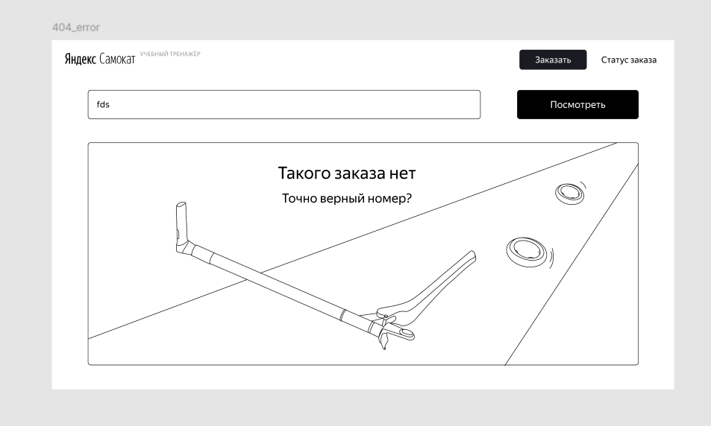
BUG30 | На рисунке ошибки 404, при вводе несуществующего заказа в поле "Введите номер заказа", изображен сломанный самокат, без очертания дороги | Желательный | Открыт | 1. В поле "Введите номер заказа" ввести - "вапр" | 1. Проверить рисунок ошибки 404 | В окне ошибки 404 изображен сломанный самокат на дороге |  | В окне ошибки 404 изображен сломанный самокат, очертание дороги отсутствует | BUG30 | Win 11, версия 23H2. Yandex Browser 25.2.0.2124 1280x720; Win 11, версия 23H2. Google Chrome 134.0.6998.178 1920x1080
BUG31 | При оформлении заказа в поле Комментарий можно ввести только пробелы, не появляется ошибка "Введите корректный комментарий" | Стандартный | Открыт | 1. При оформлении заказа в поле Комментарий ввести " " 2. Перейти в статус заказа | 1. В поле Имя ввести " " 2. Убрать фокус с поля | Появляется ошибка "Введите корректный комментарий" |  | В поле Комментарий можно ввести только пробелы, не появляется ошибка "Введите корректный комментарий". В статусе заказа отображается пустое значение в поле Комментарий | BUG31 | Win 11, версия 23H2. Yandex Browser 25.2.0.2124 1280x720; Win 11, версия 23H2. Google Chrome 134.0.6998.178 1920x1080
BUG32 | При оформлении заказа в поле Комментарий пробелы не удаляются автоматически перед комментарием и после комментария | Стандартный | Открыт | 1. При оформлении заказа в поле Комментарий ввести " аааа" или "аааа " | 1. В поле Комментарий ввести " аааа" или "аааа " 2. Убрать фокус с поля | В поле Комментарий пробелы до и после комментария удаляются автоматически |  | В поле Комментарий пробелы не удаляются автоматически перед комментарием и после комментария | BUG32 | Win 11, версия 23H2. Yandex Browser 25.2.0.2124 1280x720; Win 11, версия 23H2. Google Chrome 134.0.6998.178 1920x1080
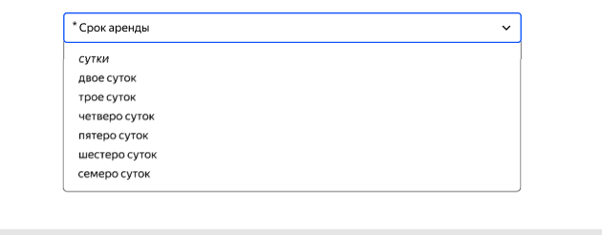
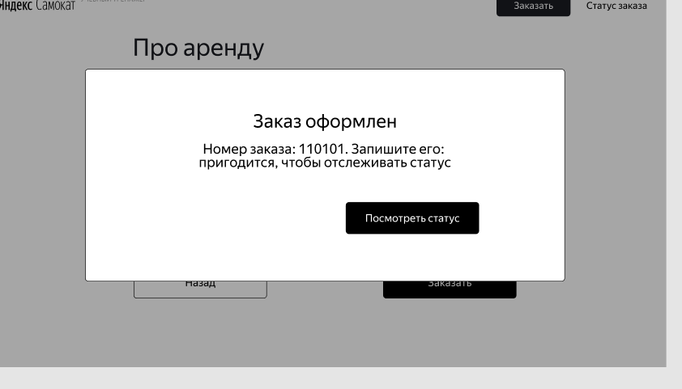
BUG33 | При оформлении заказа границы полей не подсвечиваются синим, когда поле в фокусе | Желательный | Открыт | 1. Перейти в форму заказа | 1. В поле Имя ввести "мммм" 2. В поле Фамилия ввести "мммм" 3. В поле Адрес ввести "мммм" 4. В поле Станция метро ввести "бульвар Рокоссовского" 5. В поле Телефон ввести "5555555555" | Гриницы всех полей в фокусе подсвечиваются синим |  | При оформлении заказа границы полей не подсвечиваются синим, когда поле в фокусе | BUG33 | Win 11, версия 23H2. Yandex Browser 25.2.0.2124 1280x720; Win 11, версия 23H2. Google Chrome 134.0.6998.178 1920x1080
BUG34 | В браузере Google Chrome невозможно создать заказ, после заполнения всех полей формы и нажатия кнопки Заказать, не появляется окно с сообщением об успешном создании заказа | Блокирующий | Открыт | 1. Перейти в форму заказа | 1. Ввести валидные данные во все обязательные поля 2. Нажать на кнопку Заказать | Появляется окно с сообщением об успешном создании заказа "Заказ оформлен" |  | Заказ не создается, не появляется окно с сообщением об успешном создании заказа | BUG34 | Win 11, версия 23H2. Google Chrome 134.0.6998.178 1920x1080
BUG35 | При создании заказа, после заполнения всех полей формы и нажатия кнопки Заказать, появляется окно подтверждения "Хотите офрмить заказ?" с кнопками "Да", "Нет" | Стандартный | Открыт | 1. Перейти в форму заказа | 1. Ввести валидные данные во все обязательные поля 2. Нажать на кнопку Заказать | Появляется окно с сообщением об успешном создании заказа "Заказ оформлен" |  | Появляется окно подтверждения "Хотите офрмить заказ?" с кнопками "Да", "Нет" | BUG35 | Win 11, версия 23H2. Yandex Browser 25.2.0.2124 1280x720; Win 11, версия 23H2. Google Chrome 134.0.6998.178 1920x1080
BUG36 | При оформлении заказа в правом верхнем углу находится кнопка "Заказать" | Стандартный | Открыт | 1. Перейти в форму заказа | 1. Проверить наличие кнопки Заказать в правом верхнем углу | В форме заказа в правом верхнем углу отсутствует кнопка Заказать |  | При оформлении заказа в правом верхнем углу находится кнопка "Заказать" | BUG36 | Win 11, версия 23H2. Yandex Browser 25.2.0.2124 1280x720; Win 11, версия 23H2. Google Chrome 134.0.6998.178 1920x1080
BUG37 | При просмотре статуса заказа в правом верхнем углу находится кнопка Статус заказа | Стандартный | Открыт | 1. Оформить заказ 2. Перейти в статус заказа | 1. Проверить наличие кнопки Статус заказа в правом верхнем углу | При просмотре статуса заказа в правом верхнем углу отсутствует кнопка Статус заказа |  | При просмотре статуса заказа в правом верхнем углу находится кнопка Статус заказа | BUG37 | Win 11, версия 23H2. Yandex Browser 25.2.0.2124 1280x720; Win 11, версия 23H2. Google Chrome 134.0.6998.178 1920x1080
BUG38 | На странице ошибки 404, при вводе несуществующего заказа в поле "Введите номер заказа", в правом верхнем углу находится кнопка Статус заказа | Стандартный | Открыт | 1. В поле "Введите номер заказа" ввести - "fgfg" | 1. Проверить наличие кнопки Статус заказа в правом верхнем углу | На странице ошибки 404 в правом верхнем углу отсутствует кнопка Статус заказа |  | На странице ошибки 404 в правом верхнем углу находится кнопка Статус заказа | BUG38 | Win 11, версия 23H2. Yandex Browser 25.2.0.2124 1280x720; Win 11, версия 23H2. Google Chrome 134.0.6998.178 1920x1080
BUG39 | При просмотре статуса заказа, когда курьер принял заказ (статус "Курьер едет к вам"), логотип "Яндекс Самокат" отображается в обратном порядке и без отступа - "СамокатЯндекс" | Стандартный | Открыт | 1. Оформить заказ 2. Принять заказ от имени курьера 3. Перейти в статус заказа | 1. Проверить логотип в левом верхнем углу | Логотип отображается как: "Яндекс Самокат" |  | Логотип отображается в обратном порядке без отступа как: "СамокатЯндекс" | BUG39 | Win 11, версия 23H2. Yandex Browser 25.2.0.2124 1280x720; Win 11, версия 23H2. Google Chrome 134.0.6998.178 1920x1080
BUG40 | При просмотре статуса заказа отсутствует кнопка Отменить заказ во втором статусе "Курьер едет к вам" | Стандартный | Открыт | 1. Оформить заказ 2. Принять заказ от имени курьера 3. Перейти в статус заказа | 1. Проверить наличие кнопки Отменить заказ | Кнопка-некликабельная, находится под блоком с информацией о заказе |  | Кнопка Отменить заказ отсутствует в статусе "К вам едет курьер" | BUG40 | Win 11, версия 23H2. Yandex Browser 25.2.0.2124 1280x720; Win 11, версия 23H2. Google Chrome 134.0.6998.178 1920x1080
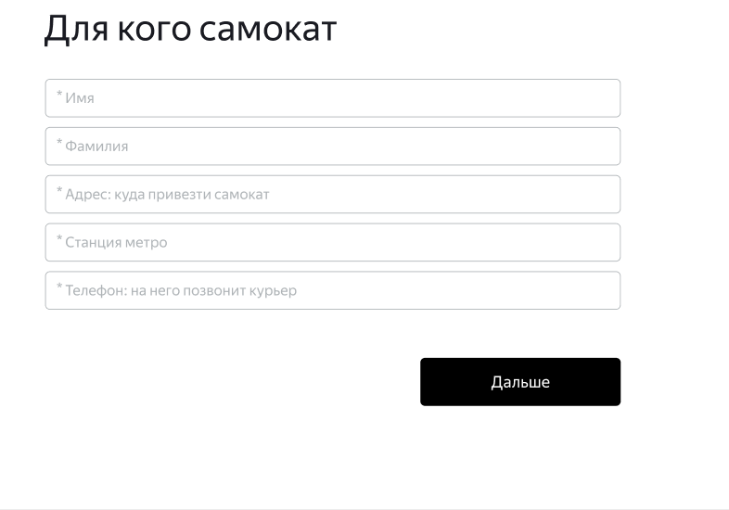
BUG41 | В форме заказа ("Для кого самокат") кнопка под полями называется "Далее" | Желательный | Открыт | 1. Нажать на кнопку Заказать на главной странице | 1. Проверить название кнопки под полями | Кнопка называется "Дальше" |  | Кнопка называется "Далее" | BUG41 | Win 11, версия 23H2. Yandex Browser 25.2.0.2124 1280x720; Win 11, версия 23H2. Google Chrome 134.0.6998.178 1920x1080
BUG42 | При просмотре статуса заказа в 4 статусе "Ну всё, теперь кататься" в надписи дата окнчания аренды отсчитывается от даты совершения заказа, а не от даты доставки | Критический | Открыт | 1. Оформить заказ (ввести дату доставки: 01.05, срок аренды:7 суток) 2. Принять и завершить заказ от имени курьера 3. Перейти в статус заказа | 1. Проверить надпись у 4 статуса "Ну всё, теперь кататься" | В надписи указана дата окончания аренды: 08.05 |  | В надписи указана дата окончания аренды: 18.04(отсчет от текущей даты 11.04, а не от даты доставки 01.05) | BUG42 | Win 11, версия 23H2. Yandex Browser 25.2.0.2124 1280x720; Win 11, версия 23H2. Google Chrome 134.0.6998.178 1920x1080
BUG43 | После отмены заказа, сохраняется возможность посмотреть статус заказа | Критический | Открыт | 1. Оформить заказ 2. Перейти в статус заказа 3. Отменить заказ | 1. Ввести номер отмененного заказа в поле Номер заказа | Появляется окно с сообщением об ошибке 404 "Такого заказа нет" |  | Есть возможность посмотреть статус отмененного заказа | BUG43 | Win 11, версия 23H2. Yandex Browser 25.2.0.2124 1280x720; Win 11, версия 23H2. Google Chrome 134.0.6998.178 1920x1080
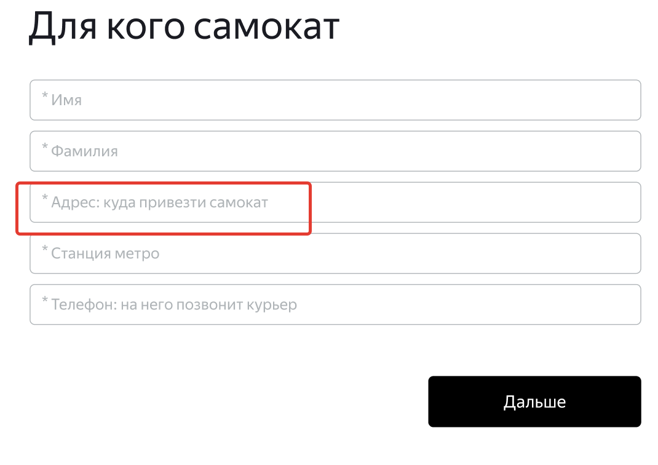
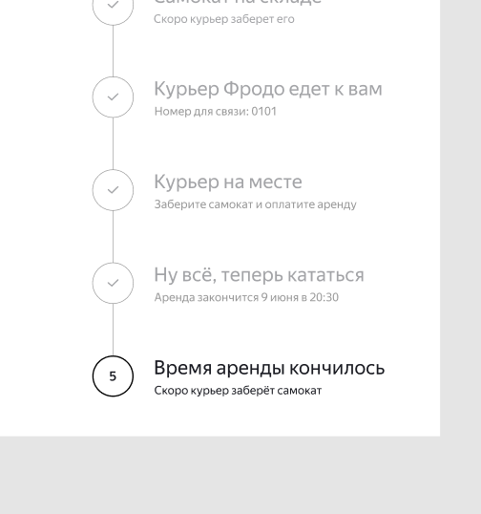
BUG44 | В форме заказа ("Для кого самокат") текст в плейсхолдере в поле для заполнения адреса: "Адрес: куда привезти заказ" | Желательный | Открыт | 1. Нажать на кнопку Заказать на главной странице | 1. Проверить текст плейсхолдера в поле для адреса | Текст плейсхолдера: "Адрес: куда привезти самокат" |  | Текст плейсхолдера: "Адрес: куда привезти заказ" | BUG44 | Win 11, версия 23H2. Yandex Browser 25.2.0.2124 1280x720; Win 11, версия 23H2. Google Chrome 134.0.6998.178 1920x1080
BUG45 | Когда 5 статус становится активным у 4 статуса название и подпись такие же как и у 5 статуса "Время аренды кончилось", "Скоро курьер заберет самокат" | Стандартный | Открыт | 1. Оформить заказ 2. Принять и завершить заказ от имени курьера 3. Установить 5 статус 4. Установить дату, чтобы время аренды закончилось | 1. Проверить название 4 статуса | Когда 5 статус становится активным у 4 статуса название "Ну всё, теперь кататься" и подпись "Аренда закончится..." |  | Когда 5 статус становится активным у 4 статуса название и подпись такие же как и у 5 статуса "Время аренды кончилось", "Скоро курьер заберет самокат" | BUG45 | Win 11, версия 23H2. Yandex Browser 25.2.0.2124 1280x720; Win 11, версия 23H2. Google Chrome 134.0.6998.178 1920x1080
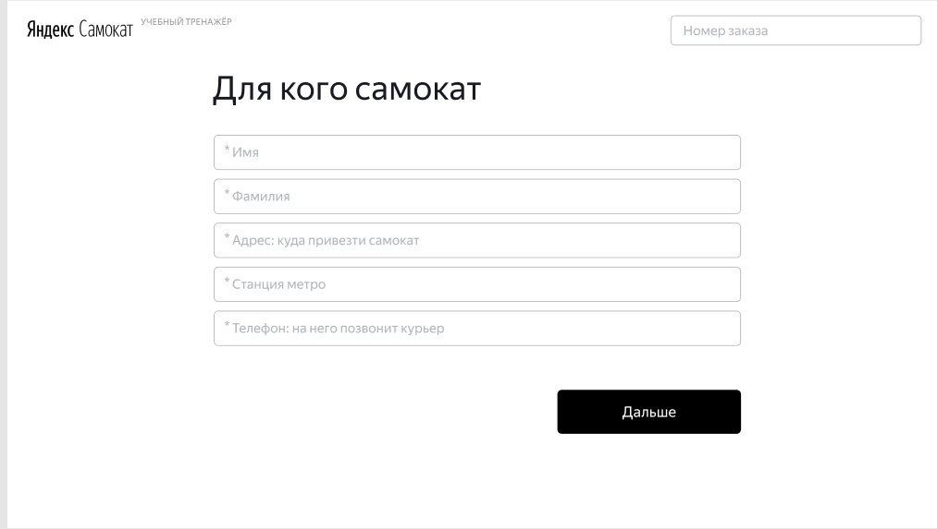
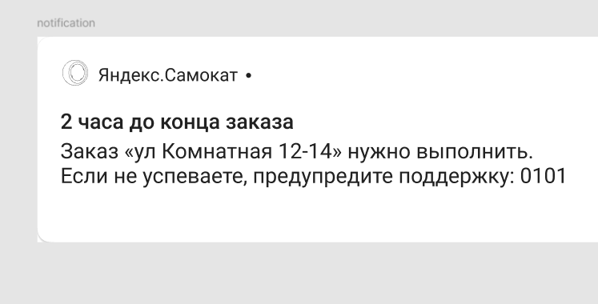
BUG46 | Страница со статусом заказа не открывается после нажатия на Enter, после нажатия на кнопку Статус заказа и ввода существующего номера в поле Номер заказа на главной странице | Стандартный | Открыт | 1. Оформить заказ | 1. Нажать на кнопку Статус заказа на главной странице 2. Ввести существующий номер заказа 3. Нажать Enter | Страница со статусом заказа не открывается |  | Открывается страница со статусом заказа | BUG46 | Win 11, версия 23H2. Yandex Browser 25.2.0.2124 1280x720; Win 11, версия 23H2. Google Chrome 134.0.6998.178 1920x1080
BUG47 | В форме заказа в поле для ввода номера заказа текст плейсхолдера:"Введите номер заказа" | Желательный | Открыт | 1. Нажать на кнопку Заказать на главной странице 2. Нажать на кнопку Статус заказа в форме | 1. Проверить текст плейсхолдера в поле для ввода номера заказа | В поле для ввода номера заказа текст плейсхолдера:"Введите номер заказа" |  | В поле для ввода номера заказа текст плейсхолдера:"Номер заказа" | BUG47 | Win 11, версия 23H2. Yandex Browser 25.2.0.2124 1280x720; Win 11, версия 23H2. Google Chrome 134.0.6998.178 1920x1080
BUG48 | В форме заказа в правом верхнем углу присутствует кнопка Go | Стандартный | Открыт | 1. Нажать на кнопку Заказать на главной странице 2. Нажать на кнопку Статус заказа в форме | 1. Проверить наличие кнопки в правом верхнем углу страницы | В форме заказа нет кнопки Go, переход к статусу заказа осуществляется нажатием Enter |  | В форме заказа в правом верхнем углу присутствует кнопка Go | BUG48 | Win 11, версия 23H2. Yandex Browser 25.2.0.2124 1280x720; Win 11, версия 23H2. Google Chrome 134.0.6998.178 1920x1080
BUG49 | В мобильном приложении пуш-уведомление приходит в любое время до 21:59 | Стандартный | Открыт | 1. Создать заказ в веб-приложении (на 01.05) 2. Авторизоваться в мобильном приложении | 1. Во вкладке "Все" в карточке заказа нажать на кнопку Принять 2. При появлении уведомления "Хотите принять заказ?" нажать "Да" 3. Установить на устройстве дату и время (01.05, 21:58) | Пуш-уведомление "2 часа до конца заказа" не появляется |  | Пуш-уведомление приходит в любое время до 21:59 | BUG49, BUG48.1 | Realme C21, Android 11, 1600х720, диагональ 6.5 Приложение Яндекс.Самокат ver. 2.0
BUG50 | В мобильном приложении пуш-уведомление приходит в любое время после 21:59 | Стандартный | Открыт | 1. Создать заказ в веб-приложении (на 01.05) 2. Авторизоваться в мобильном приложении | 1. Во вкладке "Все" в карточке заказа нажать на кнопку Принять 2. При появлении уведомления "Хотите принять заказ?" нажать "Да" 3. Установить на устройстве дату и время (01.05, 22:00) | Пуш-уведомление "2 часа до конца заказа" не появляется |  | Пуш-уведомление приходит в любое время после 21:59 | BUG50, BUG50.1 | Realme C21, Android 11, 1600х720, диагональ 6.5 Приложение Яндекс.Самокат ver. 2.0
BUG51 | В мобильном приложении пуш-уведомление приходит за сутки до дня доставки в 21:59 | Стандартный | Открыт | 1. Создать заказ в веб-приложении (на 01.05) 2. Авторизоваться в мобильном приложении | 1. Во вкладке "Все" в карточке заказа нажать на кнопку Принять 2. При появлении уведомления "Хотите принять заказ?" нажать "Да" 3. Установить на устройстве дату и время (30.04, 21:59) | Пуш-уведомление не приходит за сутки до дня доставки в 21:59 |  | Пуш-уведомление приходит за сутки до дня доставки в 21:59 | BUG51 | Realme C21, Android 11, 1600х720, диагональ 6.5 Приложение Яндекс.Самокат ver. 2.0
BUG52 | В мобильном приложении пуш-уведомление приходит сутки спустя после дня доставки в 21:59 | Стандартный | Открыт | 1. Создать заказ в веб-приложении (на 01.05) 2. Авторизоваться в мобильном приложении | 1. Во вкладке "Все" в карточке заказа нажать на кнопку Принять 2. При появлении уведомления "Хотите принять заказ?" нажать "Да" 3. Установить на устройстве дату и время (02.05, 21:59) | Пуш-уведомление не приходит сутки спустя после дня доставки в 21:59 |  | Пуш-уведомление приходит сутки спустя после дня доставки в 21:59 | BUG52 | Realme C21, Android 11, 1600х720, диагональ 6.5 Приложение Яндекс.Самокат ver. 2.0
BUG53 | При попытке перейти по нотификации в мобильное приложение на вкладку «Мои» появляется сообщение об ошибке("Что-то пошло не так и все сломалось") | Критический | Открыт | 1. Создать заказ в веб-приложении (на 01.05) 2. Авторизоваться в мобильном приложении | 1. Во вкладке "Все" в карточке заказа нажать на кнопку Принять 2. При появлении уведомления "Хотите принять заказ?" нажать "Да" 3. Установить на устройстве дату и время (02.05, 21:59) 4. Нажать на полученное уведомление | Происходит переход по нотификации в мобильное приложение на вкладку «Мои» |  | В приложении открывается окно с сообщением об ошибке("Что-то пошло не так и все сломалось") | BUG53 | Realme C21, Android 11, 1600х720, диагональ 6.5 Приложение Яндекс.Самокат ver. 2.0 | Build version: 2.0 Current date: 2025-05-01 21:59:26 Device: Realme RMX3201 Stack trace: java.lang.RuntimeException: Unable to start activity ComponentInfo{com.yandex.samokat/com.yandex.scooter.app.ui.main.MainActivity}: java.lang.IllegalArgumentException: Order notification crash at android.app.ActivityThread.performLaunchActivity(ActivityThread.java:3729) at android.app.ActivityThread.handleLaunchActivity(ActivityThread.java:3909) at android.app.servertransaction.LaunchActivityItem.execute(LaunchActivityItem.java:85) at android.app.servertransaction.TransactionExecutor.executeCallbacks(TransactionExecutor.java:135) at android.app.servertransaction.TransactionExecutor.execute(TransactionExecutor.java:95) at android.app.ActivityThread$H.handleMessage(ActivityThread.java:2334) at android.os.Handler.dispatchMessage(Handler.java:106) at android.os.Looper.loop(Looper.java:255) at android.app.ActivityThread.main(ActivityThread.java:8224) at java.lang.reflect.Method.invoke(Native Method) at com.android.internal.os.RuntimeInit$MethodAndArgsCaller.run(RuntimeInit.java:632) at com.android.internal.os.ZygoteInit.main(ZygoteInit.java:1049) Caused by: java.lang.IllegalArgumentException: Order notification crash at com.yandex.scooter.app.ui.main.MainActivity.onCreate(MainActivity.kt:50) at android.app.Activity.performCreate(Activity.java:8151) at android.app.Activity.performCreate(Activity.java:8135) at android.app.Instrumentation.callActivityOnCreate(Instrumentation.java:1309) at android.app.ActivityThread.performLaunchActivity(ActivityThread.java:3698)
BUG54 | Пуш-уведомление не содержит информации о времени окончания заказа(23:59), текст такой: «2 часа до конца заказа. Заказ «Садовая,5» нужно выполнить. Если не успеваете, предупредите поддержку: 0101» | Желательный | Открыт | 1. Создать заказ в веб-приложении (на 01.05) 2. Авторизоваться в мобильном приложении | 1. Во вкладке "Все" в карточке заказа нажать на кнопку Принять 2. При появлении уведомления "Хотите принять заказ?" нажать "Да" 3. Установить на устройстве дату и время (01.05, 21:59) 4. Проверить текст полученного уведомления | Пуш-уведомление содержит такой текст: «2 часа до конца заказа. Заказ «Садовая,5» нужно выполнить до 23:59 . Если не успеваете, предупредите поддержку: 0101» |  | Текст уведомления такой: «2 часа до конца заказа. Заказ «Садовая,5» нужно выполнить. Если не успеваете, предупредите поддержку: 0101» | BUG54 | Realme C21, Android 11, 1600х720, диагональ 6.5 Приложение Яндекс.Самокат ver. 2.0
BUG55 | В окне пуш-уведомления в левом верхнем углу отсутствует иконка приложения в виде колеса от самоката | Желательный | Открыт | 1. Создать заказ в веб-приложении (на 01.05) 2. Авторизоваться в мобильном приложении | 1. Во вкладке "Все" в карточке заказа нажать на кнопку Принять 2. При появлении уведомления "Хотите принять заказ?" нажать "Да" 3. Установить на устройстве дату и время (01.05, 21:59) 4. Проверить текст полученного уведомления | В окне пуш-уведомления в левом верхнем углу расположена иконка приложения в виде колеса от самоката |  | В окне пуш-уведомления в левом верхнем углу нет иконка приложения в виде колеса от самоката, вместо нее - серый квадрат | BUG55 | Realme C21, Android 11, 1600х720, диагональ 6.5 Приложение Яндекс.Самокат ver. 2.0
BUG56 | При нажатии на кнопку "Да" в окне "Вы хотите принять заказ?" в мобильном приложении с отсутствующим интернет-соединением, появляется сообщение "Заказ принят" и ошибка "Unable to resolve host" | Критический | Открыт | 1. Открыть и авторизоваться в мобильном приложении 2. Во вкладке "Все" нажать на кнопку Принять в карточке заказа 3. Отключить интернет на устройстве" | 1. В окне "Вы хотите принять заказ?" нажать на кнопку "Да" | Появляется всплывающее окно "Нет доступа к интернету. Проверьте подключение или дождитесь уведомления о его восстановлении" | 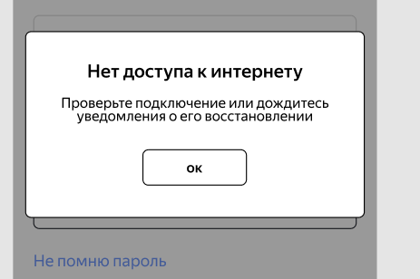 | Появляется сообщение "Заказ принят" и ошибка "Unable to resolve host" | BUG56 | Realme C21, Android 11, 1600х720, диагональ 6.5 Приложение Яндекс.Самокат ver. 2.0
BUG57 | При нажатии на кнопку "Да" в окне "Вы завершили заказ?" в мобильном приложении с отсутствующим интернет-соединением, появляется сообщение "Заказ принят" и ошибка "Unable to resolve host" | Критический | Открыт | 1. Открыть и авторизоваться в мобильном приложении 2. Во вкладке "Мои" нажать на кнопку Завершить в карточке заказа 3. Отключить интернет на устройстве" | 1. В окне "Вы завершили заказ?" нажать на кнопку "Да" | Появляется всплывающее окно "Нет доступа к интернету. Проверьте подключение или дождитесь уведомления о его восстановлении" |  | Появляется сообщение "Заказ принят" и ошибка "Unable to resolve host" | BUG57 | Realme C21, Android 11, 1600х720, диагональ 6.5 Приложение Яндекс.Самокат ver. 2.0
BUG58 | При нажатии на кнопку "Да" в окне выхода из приложения "Хотите выйти?" происходит выход из аккаунта курьера | Стандартный | Открыт | 1. Открыть и авторизоваться в мобильном приложении 2. Нажать на иконку выхода из приложения 3. Отключить интернет на устройстве | 1. В окне "Вы хотите выйти?" нажать на кнопку Да | Появляется всплывающее окно "Нет доступа к интернету. Проверьте подключение или дождитесь уведомления о его восстановлении" |  | При нажатии на кнопку "Да" в окне выхода из приложения "Хотите выйти?" происходит выход из аккаунта курьера | BUG58 | Realme C21, Android 11, 1600х720, диагональ 6.5 Приложение Яндекс.Самокат ver. 2.0
BUG59 | После отмены заказа через веб-приложение, заказ не удаляется из системы (в базе данных числится как существующий заказ). Devtools показывает ошибку 400 Bad Request | Критический | Открыт | 1. Оформить заказ 2. Перейти в статус заказа 3. Нажать на кнопку Отменить заказ 4. Подтвердить отмену | 1. Проверить по базе данных в таблице "Orders" | Отмененный заказ удаляется из системы. В базе данных числится как отмененный |  | Заказ не удаляется из системы (в базе данных числится как существующий заказ, в таблице "Orders" имеет статус cancelled-f). Devtools показывает ошибку 400 Bad Request | BUG59, BUG59.1 | Win 11, версия 23H2. Yandex Browser 25.2.0.2124 1280x720; Win 11, версия 23H2. Google Chrome 134.0.6998.178 1920x1080
BUG60 | При отмене заказа через API, возвращается ошибка 400 Bad Request "Недостаточно данных для поиска". Адрес и метод: PUT /api/v1/orders/cancel | Критический | Открыт | 1. Оформить заказ 2. Перейти в статус заказа 3. Нажать на кнопку Отменить заказ 4. Подтвердить отмену | 1. PUT /api/v1/orders/cancel 2. Body: { "track": 500688 } | Заказ отменен. Возвращается ответ HTTP/1.1 200 { ok: true } |  | Заказ не отменен. Ответ: 400 Bad Request { "code": 400, "message": "Недостаточно данных для поиска" } |  | Тестовый стенд веб-приложения Яндекс.Самокат: https://d361310c-2140-4c15-94b1-6a28341e3f04.serverhub.praktikum-services.ru/ Документация API: https://d361310c-2140-4c15-94b1-6a28341e3f04.serverhub.praktikum-services.ru/docs/ | curl --location --request PUT 'https://d361310c-2140-4c15-94b1-6a28341e3f04.serverhub.praktikum-services.ru/api/v1/orders/cancel' \ --header 'Content-Type: application/json' \ --data '{ "track": 500688 }'
BUG61 | При создании курьера через API и вводе русских букв в поле login, возвращается ответ 201 created, курьер создается и отображается в БД, есть возможность авторизоваться в мобильном приложении. Адрес и метод: POST /api/v1/courier | Критический | Открыт |  | 1. POST /api/v1/courier 2. Body: {{ "login": "абвгде", "password": "1234", "firstName": "saske" } | Курьер не создается Ответ: 400 Bad Request |  | Курьер создается и отображается в БД. Ответ: 201 created | BUG61 | Тестовый стенд веб-приложения Яндекс.Самокат: https://d361310c-2140-4c15-94b1-6a28341e3f04.serverhub.praktikum-services.ru/ Документация API: https://d361310c-2140-4c15-94b1-6a28341e3f04.serverhub.praktikum-services.ru/docs/ | curl --location 'https://d361310c-2140-4c15-94b1-6a28341e3f04.serverhub.praktikum-services.ru/api/v1/courier' \ --header 'Content-Type: application/json' \ --data '{ "login": "абвгд", "password": "1234", "firstName": "saske" }'
BUG62 | При создании курьера через API и вводе спецсимволов в поле login, firstName или в поле password, возвращается ответ 201 created, курьер создается и отображается в БД, есть возможность авторизоваться в мобильном приложении. Адрес и метод: POST /api/v1/courier | Критический | Открыт |  | 1. POST /api/v1/courier 2. Body: { "login": "№$#&", "password": "1234", "firstName": "saske" } или { "login": "llpp", "password": "№$#&", "firstName": "saske" } или { "login": "ninjap", "password": "1234", "firstName": "№$#&" } | Курьер не создается Ответ: 400 Bad Request |  | Курьер создается и отображается в БД. Ответ: 201 created | BUG62 | Тестовый стенд веб-приложения Яндекс.Самокат: https://d361310c-2140-4c15-94b1-6a28341e3f04.serverhub.praktikum-services.ru/ Документация API: https://d361310c-2140-4c15-94b1-6a28341e3f04.serverhub.praktikum-services.ru/docs/ | curl --location 'https://d361310c-2140-4c15-94b1-6a28341e3f04.serverhub.praktikum-services.ru/api/v1/courier' \ --header 'Content-Type: application/json' \ --data '{ "login": "№$#&", "password": "1234", "firstName": "saske" }'
BUG63 | При создании курьера через API и вводе цифр в поле login или в поле firstName , возвращается ответ 201 created, курьер создается и отображается в БД, есть возможность авторизоваться в мобильном приложении. Адрес и метод: POST /api/v1/courier | Критический | Открыт |  | 1. POST /api/v1/courier 2. Body: {{ "login": "12345", "password": "1234", "firstName": "saske" } или { "login": "ninjapa", "password": "1234", "firstName": "12345" } | Курьер не создается Ответ: 400 Bad Request |  | Курьер создается и отображается в БД. Ответ: 201 created | BUG63 | Тестовый стенд веб-приложения Яндекс.Самокат: https://d361310c-2140-4c15-94b1-6a28341e3f04.serverhub.praktikum-services.ru/ Документация API: https://d361310c-2140-4c15-94b1-6a28341e3f04.serverhub.praktikum-services.ru/docs/ | curl --location 'https://d361310c-2140-4c15-94b1-6a28341e3f04.serverhub.praktikum-services.ru/api/v1/courier' \ --header 'Content-Type: application/json' \ --data '{ "login": "12345", "password": "1234", "firstName": "saske" }'
BUG64 | При создании курьера через API и вводе недопустимого количества символов(1-f,11-abcdefghijk, 20-abcdefghijklmnopqrst или 100) в поле login, возвращается ответ 201 created, курьер создается и отображается в БД, есть возможность авторизоваться в мобильном приложении. Адрес и метод: POST /api/v1/courier | Критический | Открыт |  | 1. POST /api/v1/courier 2. Body: {{ "login": "f" , "password": "1234", "firstName": "saske" } | Курьер не создается Ответ: 400 Bad Request |  | Курьер создается и отображается в БД. Ответ: 201 created | BUG64 | Тестовый стенд веб-приложения Яндекс.Самокат: https://d361310c-2140-4c15-94b1-6a28341e3f04.serverhub.praktikum-services.ru/ Документация API: https://d361310c-2140-4c15-94b1-6a28341e3f04.serverhub.praktikum-services.ru/docs/ | curl --location 'https://d361310c-2140-4c15-94b1-6a28341e3f04.serverhub.praktikum-services.ru/api/v1/courier' \ --header 'Content-Type: application/json' \ --data '{ "login": "abcdefghijklmnopqrstabcdefghijklmnopqrstabcdefghijklmnopqrstabcdefghijklmnopqrstabcdefghijklmnopqrst", "password": "1234", "firstName": "saske" }'
BUG65 | При создании курьера через API и вводе пробелов до,после и посередине значения в поле login, password или в поле firstName, возвращается ответ 201 created, курьер создается и отображается в БД, есть возможность авторизоваться в мобильном приложении. Адрес и метод: POST /api/v1/courier | Критический | Открыт |  | 1. POST /api/v1/courier 2. Body: {{ "login": "vb ng" , "password": "1234", "firstName": "saske" } или { "login": "llpo", "password": "12 34", "firstName": "saske" } или { "login": "llpon", "password": "1234", "firstName": "ab cd" } | Курьер не создается Ответ: 400 Bad Request |  | Курьер создается и отображается в БД. Ответ: 201 created | BUG65 | Тестовый стенд веб-приложения Яндекс.Самокат: https://d361310c-2140-4c15-94b1-6a28341e3f04.serverhub.praktikum-services.ru/ Документация API: https://d361310c-2140-4c15-94b1-6a28341e3f04.serverhub.praktikum-services.ru/docs/ | curl --location 'https://d361310c-2140-4c15-94b1-6a28341e3f04.serverhub.praktikum-services.ru/api/v1/courier' \ --header 'Content-Type: application/json' \ --data '{ "login": "vb ng", "password": "1234", "firstName": "saske" }'
BUG66 | При создании курьера через API и вводе только пробелов в поле login, password или в поле firstName, возвращается ответ 201 created, курьер создается и отображается в БД, есть возможность авторизоваться в мобильном приложении. Адрес и метод: POST /api/v1/courier | Критический | Открыт |  | 1. POST /api/v1/courier 2. Body: {{ "login": " " , "password": "1234", "firstName": "saske" } или { "login": "llpn", "password": " ", "firstName": "saske" } или { "login": "llponn", "password": "1234", "firstName": " " } | Курьер не создается Ответ: 400 Bad Request |  | Курьер создается и отображается в БД. Ответ: 201 created | BUG66 | Тестовый стенд веб-приложения Яндекс.Самокат: https://d361310c-2140-4c15-94b1-6a28341e3f04.serverhub.praktikum-services.ru/ Документация API: https://d361310c-2140-4c15-94b1-6a28341e3f04.serverhub.praktikum-services.ru/docs/ | curl --location 'https://d361310c-2140-4c15-94b1-6a28341e3f04.serverhub.praktikum-services.ru/api/v1/courier' \ --header 'Content-Type: application/json' \ --data '{ "login": " ", "password": "1234", "firstName": "saske" }'
BUG67 | При создании курьера через API и вводе недопустимого количества символов(1-"1", 3-"123", 5-"12345",10- "1231231231") в поле password, возвращается ответ 201 created, курьер создается и отображается в БД, есть возможность авторизоваться в мобильном приложении. Адрес и метод: POST /api/v1/courier | Критический | Открыт |  | 1. POST /api/v1/courier 2. Body: {{ "login": "ffdg" , "password": "1231231231", "firstName": "saske" } | Курьер не создается Ответ: 400 Bad Request |  | Курьер создается и отображается в БД. Ответ: 201 created |  | Тестовый стенд веб-приложения Яндекс.Самокат: https://d361310c-2140-4c15-94b1-6a28341e3f04.serverhub.praktikum-services.ru/ Документация API: https://d361310c-2140-4c15-94b1-6a28341e3f04.serverhub.praktikum-services.ru/docs/ | curl --location 'https://d361310c-2140-4c15-94b1-6a28341e3f04.serverhub.praktikum-services.ru/api/v1/courier' \ --header 'Content-Type: application/json' \ --data '{ "login": "ffdg", "password": "1231231231", "firstName": "saske" }'
BUG68 | При создании курьера через API и вводе дробного числа ("0.567") в поле password, возвращается ответ 201 created, курьер создается и отображается в БД, есть возможность авторизоваться в мобильном приложении. Адрес и метод: POST /api/v1/courier | Критический | Открыт |  | 1. POST /api/v1/courier 2. Body: {{ "login": "ffdgg" , "password": "0.567", "firstName": "saske" } | Курьер не создается Ответ: 400 Bad Request |  | Курьер создается и отображается в БД. Ответ: 201 created |  | Тестовый стенд веб-приложения Яндекс.Самокат: https://d361310c-2140-4c15-94b1-6a28341e3f04.serverhub.praktikum-services.ru/ Документация API: https://d361310c-2140-4c15-94b1-6a28341e3f04.serverhub.praktikum-services.ru/docs/ | curl --location 'https://d361310c-2140-4c15-94b1-6a28341e3f04.serverhub.praktikum-services.ru/api/v1/courier' \ --header 'Content-Type: application/json' \ --data '{ "login": "ffdgg", "password": "0.567", "firstName": "saske" }'
BUG69 | При создании курьера через API и вводе дробного числа ("абsq") в поле password, возвращается ответ 201 created, курьер создается и отображается в БД, есть возможность авторизоваться в мобильном приложении. Адрес и метод: POST /api/v1/courier | Критический | Открыт |  | 1. POST /api/v1/courier 2. Body: {{ "login": "ffdi" , "password": "абsq", "firstName": "saske" } | Курьер не создается Ответ: 400 Bad Request |  | Курьер создается и отображается в БД. Ответ: 201 created |  | Тестовый стенд веб-приложения Яндекс.Самокат: https://d361310c-2140-4c15-94b1-6a28341e3f04.serverhub.praktikum-services.ru/ Документация API: https://d361310c-2140-4c15-94b1-6a28341e3f04.serverhub.praktikum-services.ru/docs/ | curl --location 'https://d361310c-2140-4c15-94b1-6a28341e3f04.serverhub.praktikum-services.ru/api/v1/courier' \ --header 'Content-Type: application/json' \ --data '{ "login": "ffdi", "password": "абsq", "firstName": "saske" }'
BUG70 | При создании курьера через API и вводе значений как number, а не string (без кавычек: 1234) в поле password, возвращается ответ 201 created, курьер создается и отображается в БД, есть возможность авторизоваться в мобильном приложении. Адрес и метод: POST /api/v1/courier | Критический | Открыт |  | 1. POST /api/v1/courier 2. Body: {{ "login": "ffdi" , "password": "абsq", "firstName": "saske" } | Курьер не создается Ответ: 400 Bad Request |  | Курьер создается и отображается в БД. Ответ: 201 created |  | Тестовый стенд веб-приложения Яндекс.Самокат: https://d361310c-2140-4c15-94b1-6a28341e3f04.serverhub.praktikum-services.ru/ Документация API: https://d361310c-2140-4c15-94b1-6a28341e3f04.serverhub.praktikum-services.ru/docs/ | curl --location 'https://d361310c-2140-4c15-94b1-6a28341e3f04.serverhub.praktikum-services.ru/api/v1/courier' \ --header 'Content-Type: application/json' \ --data '{ "login": "ffdl", "password": 1234, "firstName": "saske" }'
BUG71 | При создании курьера через API и вводе недопустимого количества латинских или русских букв (1-f,11-щшжыфщшжыфф, 20-abcdefghijklmnopqrst или 100) в поле firstName, возвращается ответ 201 created, курьер создается и отображается в БД, есть возможность авторизоваться в мобильном приложении. Адрес и метод: POST /api/v1/courier | Критический | Открыт |  | 1. POST /api/v1/courier 2. Body: {{ "login": "ninjaccpa" , "password": "1234", "firstName": "abcdefghijklmnopqrst " } | Курьер не создается Ответ: 400 Bad Request |  | Курьер создается и отображается в БД. Ответ: 201 created | BUG71 | Тестовый стенд веб-приложения Яндекс.Самокат: https://d361310c-2140-4c15-94b1-6a28341e3f04.serverhub.praktikum-services.ru/ Документация API: https://d361310c-2140-4c15-94b1-6a28341e3f04.serverhub.praktikum-services.ru/docs/ | curl --location 'https://d361310c-2140-4c15-94b1-6a28341e3f04.serverhub.praktikum-services.ru/api/v1/courier' \ --header 'Content-Type: application/json' \ --data '{ "login": "ninjaccpa", "password": 1234, "firstName": "abcdefghijklmnopqrst " }'
BUG72 | После удаления курьера связанные заказы в таблице Orders не удаляются . Адрес и метод: DELETE /api/v1/courier/:id | Критический | Открыт |  | 1. DELETE /api/v1/courier/57 2. Открыть таблицу Orders в БД | После удаления курьера связанные заказы в таблице Orders удаляются |  | После удаления курьера связанные заказы в таблице Orders не удаляются | BUG72 | Тестовый стенд веб-приложения Яндекс.Самокат: https://d361310c-2140-4c15-94b1-6a28341e3f04.serverhub.praktikum-services.ru/ Документация API: https://d361310c-2140-4c15-94b1-6a28341e3f04.serverhub.praktikum-services.ru/docs/
BUG73 | После того, как курьер принял заказ, в мобильном приложении во вкладке "Мои" заказ дублируется (отображаются 2 карточки с одним и тем же заказом) | Критический | Открыт | 1. Создать заказ 2. Авторизоваться в мобильном приложении 3. Принять заказ | 1. Перейти во вкладку Мои 2. Проверить карточки заказа | Во вкладке "Мои" заказ не дублируется, отображается 1 карточка заказа |  | Во вкладке "Мои" заказ дублируется (отображаются 2 карточки с одним и тем же заказом) | BUG73 | Realme C21, Android 11, 1600х720, диагональ 6.5 Приложение Яндекс.Самокат ver. 2.0
BUG74 | После того, как курьер принял заказ, в базе данных в таблице Orders заказ дублируется (отображаются по 2 строки с одним и тем же заказом, но с разными id заказа) | Критический | Открыт | 1. Создать заказ 2. Авторизоваться в мобильном приложении 3. Принять заказ | 1. В консоли открыть таблицу Orders 2. Проверить строки с заказами | В таблице Orders заказ не дублируется (у каждого заказа - 1 строка и 1 id заказа) |  | В таблице Orders заказ дублируется (отображаются по 2 строки с одним и тем же заказом, но с разными id заказа) | BUG74 | Realme C21, Android 11, 1600х720, диагональ 6.5 Приложение Яндекс.Самокат ver. 2.0
BUG75 | При создании заказа, валидация полей в форме заказа происходит после снятия фокуса с поля | Стандартный | Открыт |  | 1. Нажать на кнопку Заказать на главной странице 2. Ввести невалидные данные в любое поле формы(Имя) 3. Убрать фокус с поля | Валидация происходит после нажатия на кнопки (Далее и Заказать) |  | Валидация полей в форме заказа происходит после снятия фокуса с поля | BUG75 | Win 11, версия 23H2. Yandex Browser 25.2.0.2124 1280x720; Win 11, версия 23H2. Google Chrome 134.0.6998.178 1920x1080
BUG76 | При просмотре заказа в мобильном приложении, у курьера отображается дата доставки на день раньше, чем было указано при создании заказа | Критический | Открыт | 1. Создать заказ (дата доставки - 01.05) 2. Авторизоваться в мобильном приложении | 1. Открыть карточку заказа | Отображается дата доставки, которая была указана при создании заказа(01.05) |  | Отображается дата доставки на день раньше, чем было указано при создании заказа(30.04) | BUG76 | Realme C21, Android 11, 1600х720, диагональ 6.5 Приложение Яндекс.Самокат ver. 2.0

